Sheet1
蜡块柜及玻片柜采购项目报价单
序号 | 名称 | 规格 | 数量 | 单位 | 单价（元） | 小计金额（元） | 参考图片
1 | 蜡块柜 | 规格：L515 W480 H1510mm；柜体采用0.8mm宝钢冷轧钢板。抽屉自动归位功能，每套4组合，每组合5个抽屉，共20个抽屉，约放蜡块16500个。柜体经防锈处理，静电喷塑工艺，整体美观大方。最新利用槽式滑轮，起始点配高强度滑轮，抽屉推拉顺畅且可完全取出，同时防止抽屉拉出来过长造成意外跌落。另配高弹性减震垫，可使抽屉关闭时减轻与柜体的碰撞，同时使噪音减少至最低限度。 | 2 | 个 |  | 0 | 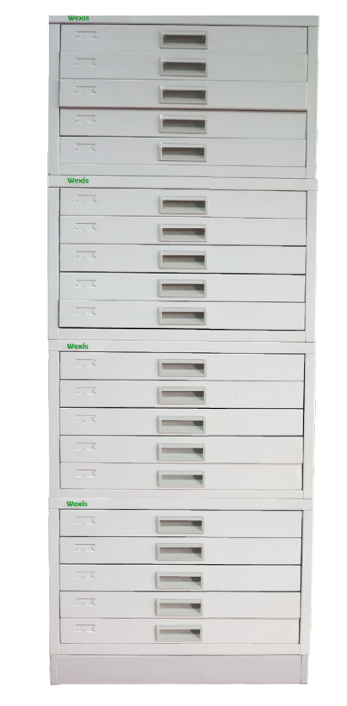
2 | 玻片柜 | 规格：L515 W480 H1510mm；柜体采用0.8mm宝钢冷轧钢板。抽屉自动归位功能，每套4组合，每组合9个抽屉，共36个抽屉，约放切片55000片。柜体经防锈处理，静电喷塑工艺，整体美观大方。最新利用槽式滑轮，起始点配高强度滑轮，抽屉推拉顺畅且可完全取出，同时防止抽屉拉出来过长造成意外跌落。另配高弹性减震垫，可使抽屉关闭时减轻与柜体的碰撞，同时使噪音减少至最低限度。 | 1 | 个 |  | 0 | 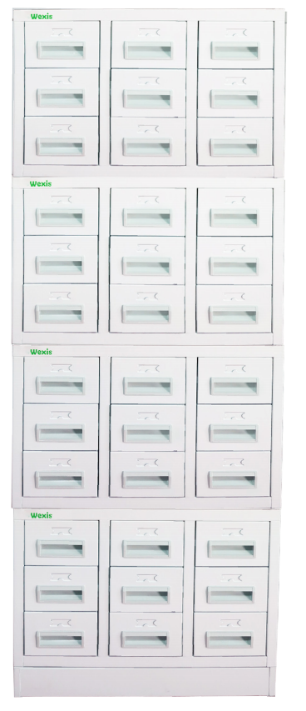
合计金额（元） |  |  |  |  |  | 0
备注： 1、单价报价包括各种税金、运输费、搬运费、材料费、人工费、定制费等一切费用，即最终价格； 2、本次蜡块柜及玻片柜采购需按参考图片规格尺寸、抽屉格数供应，其他规格报价将不予考虑； 3、报价请提供8-10张产品详细图片（含外观、抽屉把手、滑轨、隔板材质等）。
 |  |  |  |  |  |  | 公司盖章：
 |  |  |  |  |  |  | 联系人：
 |  |  |  |  |  |  | 联系电话：

